逐券逐月(WAVG)
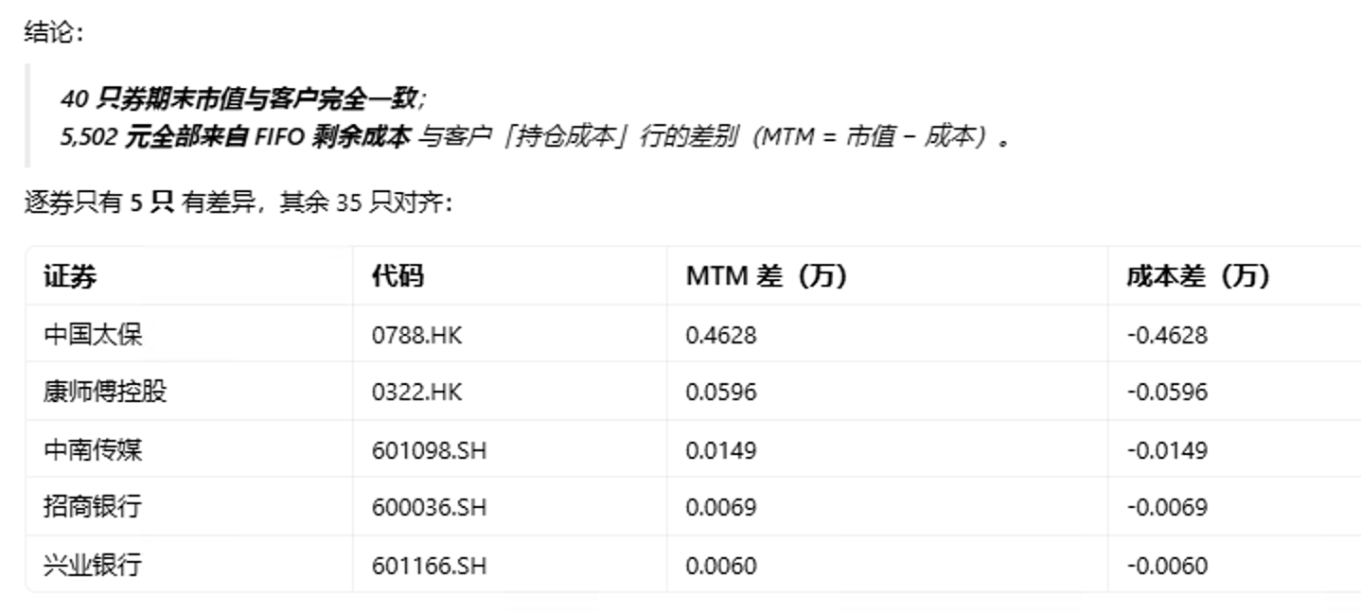
逐券逐月 · WAVG · 2026-01-01 → 2026-06-08

证券名称 | 证券代码 | 标准代码 | 叶子投组 | 市场 | 期初持仓 | 净持仓 | 期初MTM | 期初WAVG-持仓成本 | WAVG-持仓成本 | 2026-01 RPNL | 2026-01 MTM | 2026-02 RPNL | 2026-02 MTM | 2026-03 RPNL | 2026-03 MTM | 2026-04 RPNL | 2026-04 MTM | 2026-05 RPNL | 2026-05 MTM | 2026-06 RPNL | 2026-06 MTM | 累计 WAVG-RPNL | 累计 WAVG-MTM | 累计 WAVG-总浮动(期初→估值日)
海尔智家 | 600690 | 600690.SH | 场内 | 场内 | - | 100,000.00 | - | - | 2,116,410.00 | - | - | - | - | - | - | - | 36,590.00 | - | (65,000.00) | - | (71,000.00) | - | (99,410.00) | (99,410.00)
海尔智家 | 6690 | 6690.HK | 深港 | 深港 | 200,000.00 | 230,000.00 | (176,258.88) | 4,534,033.28 | 5,083,660.01 | - | 232,045.60 | - | 73,844.00 | - | (1,004,512.00) | - | 189,513.11 | - | (476,258.24) | - | 173,019.80 | - | (988,606.61) | (812,347.73)

 |  |  |  |  |  |  |  |  |  | 2026年1月.xlsx（客户），持仓公允: | (5,291,979.13) | ，1月底，差了5502元
分解

